A4
持ち帰り注文表 |  |  |  | 注文受付専用
 |  |  |  | SUMIBIABURIYA
品名 | 単価 (税込） | 数量 （100g） | 味付け あり | 味付け なし | 品名 | 単価 (税込） | 数量
厚切りハラミ しょうゆ味付 | 1,650円 |  |  |  | ソーセージ | 290円
厚切りハラミ ニンニク味付 | 1,680円 |  |  |  | ピリ辛ソーセージ | 340円
上ハラミ アメリカ産 | 1,180円 |  |  |  | 牛ミンチ （100g 120円） | 648円
ハラミ アメリカ産 | 648円
カルビ（厚切り） アメリカ産 | 860円 |  |  |  | 牛もつ鍋用 （401ｇ 冷凍） | 1,080円
タン アメリカ産 | 980円
にんにくタン アメリカ産 | 1,134円
中落ちカルビ アメリカ産 | 640円 |  |  |  | 手造りタレ 《醤油》 大 | 670円
骨付きカルビ アメリカ産 | 548円 |  |  |  | 手造りタレ 《醤油》 中 | 460円
ホルモン（小腸） 国産 | 460円 |  |  |  | 手造りタレ 《味噌》 中 | 560円
てっちゃん（大腸） アメリカ産 | 320円
レバー 国産 | 420円
センマイ 国産 | 380円 |  |  |  | 白菜キムチ | 390円
上ミノ オーストラリア産 | 750円 |  |  |  | カクテキ | 390円
豚カルビ 国産 | 258円 |  |  |  | オイキムチ | 530円
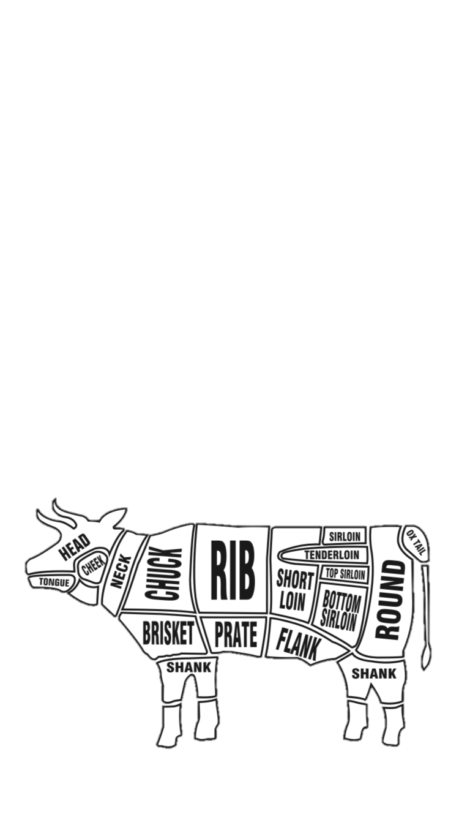
トントロ アメリカ産 | 248円
トリモモ ブラジル産 | 148円

★この注文票の価格は肉のスタミナの売価です。
（肉は１００gあたり、タレは１本あたり、キムチは１パックあたりの価格です。
★肉の味付けはどちらかに○をつけてください。
★人数とご予算に応じて肉の盛り合わせも承っております。

★お支払いは現金のみとなります。 事前の電話予約で待ち時間なくお渡しできます。 また注文用紙をご連絡のうえFAX、またはご持参いただけますとスムーズにお渡しできますので是非、ご利用ください。

【ご予約情報】 受け取り日時 ： 月 日 （ ）、 時 分 名前 ： 電話番号 ：

